상품제안서
엠보싱 쉴드볼펜 | 상품코드: S25782

 |  |  |  |  |  |  | 02-713-8555 | www.synergygift.co.kr
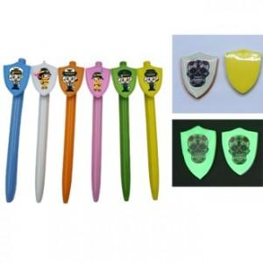 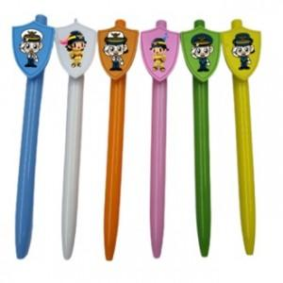

【상세/제작정보】 | <p><span style="font-size: 14pt;">※ 기본수량 미만 진행시 별도 문의 바랍니다.</span></p><p><span style="font-size: 14pt;">※ 운임비 별도 발생 됩니다.</span></p>

【인쇄/포장옵션】 | 바디 실크1도+쉴드 칼라 / OPP(비닐)

【공급단가】 | 수량 | 1,000~ | 2,000~ | 3,000~ | 5,000~ | 10,000~
*VAT별도 | 일반형 | 590원 | 570원 | 550원 | 520원 | 510원
 | 야광 | 720원 | 700원 | 670원 | 640원 | 630원

【상품 URL】 | https://www.synergygift.co.kr:443/src/goods_detail.php?gdno=25782

